建退共
様式3 |  |  |  |  |  |  |  |  |  |  |  | 年 月 日

 | 発注者
 | 工事名

 | 請負代金額 |  |  |  |  |  |  |  | 円

 |  |  |  | 受注者

 |  |  |  | 所在地

 |  |  |  | 商号又は名称

 |  |  |  | 代表者職氏名

 |  |  |  | 共済証紙購入金額 |  |  |  |  |  |  |  |  |  | 円

 |  | 掛金収納書提出用台紙

 | 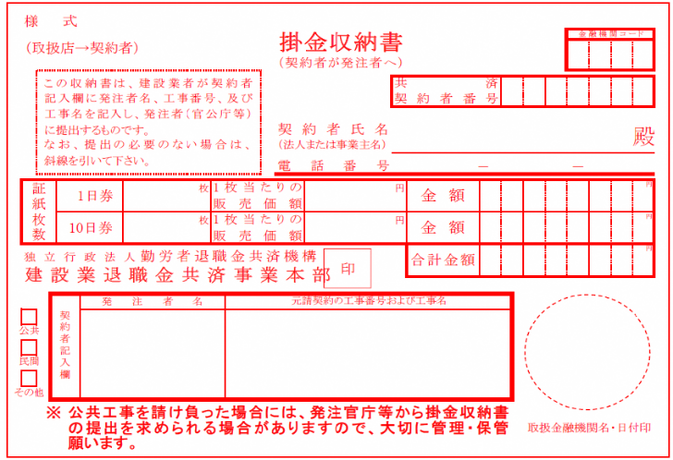 |  |  |  |  |  |  |  |  |  |  |  |  |  | (掛金収納書を貼り付けてください。)
 | 当該工事における共済証紙購入の考え方 (該当する□に✓をチェックして下さい)

 |  | 1. 対象労働者数と当該労働者の就労日数を的確に把握している場合
 |  |  |  | 就労予定延人数 |  |  | 販売価格
 |  |  |  |  | 人日 | × |  |  | 円 | ＝ |  |  | 円

 |  | 2. 対象労働者数と当該労働者の就労日数の把握が困難な場合
 |  |  |  | 総工事費 |  |  | 購入率 |  | ※加入率
 |  |  |  |  | 円 | × |  | × |  | ％ | ＝ |  | 円

 |  |  |  |  |  |  | 1,000 |  | 70 | ％
 |  |  |  | ※対象工事における労働者の建退共加入率
 |  | 3.その他
 |  |  | 購入額の根拠を記入
 |  | 4.未購入
 |  |  | 未購入の理由※を記入

 |  | ※ 自社・下請業者が建退共制度に加入している場合は、今回未購入の理由 ※ 自社・下請業者が建退共制度に加入していない場合は、未加入の理由（中退共、商工会など他の 退職金制度に加入、自社の退職金制度のみを適用 等）

